明细
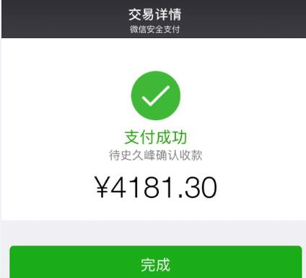
史久锋垫付清单（11月01日-11月30日）
序号 | 类别 | 金额 | 备注
1 | 交通费用 | 102.3 | 办理公积金业务
2 | 餐费 | 448.7 | 米、菜、生活用品
3 | 快递费 | 28
4 | 交通费用 | 274 | 打的云仓来回办事
5 | 退菜罩差价 | 70
6 | 退尚尼产品差价 | 42
7 | 上海实体店调货运费 | 181 | 3次
8 | 汽车加油 | 700
9 | 交通费、高速费 | 694
10 | 双11期间购买枪钉 | 220
11 | 封箱胶 | 48
12 | 木条切割机 | 160
13 | 木条枪钉机 | 90
14 | 信封 | 10
15 | 餐费 | 128.5 | 小郭
16 | 退税额 | 7
17 | 垃圾桶破损，补贴 | 80 | ly13088559092
18 | 垃圾桶破损，补贴 | 40 | aini12818
19 | 垃圾桶破损，补贴 | 60 | tongsusantong
20 | 上海实体店送货到云仓 | 117 | 2016-11-24
21 | 11月22交通费 | 34 | 税务局买发票
22 | 11月24交通费 | 30 | 浦东维修垃圾桶
23 | 修枪钉和切割机 | 25
24 | 餐费 | 166 | 招待范总，买菜费用
25 | 退货运费（两个水壶） | 30 | jinguangxun2010
26 | 京东退优惠卷金额 | 20 | 15919198413_p
27 | 彩色打印及买订书机钉子 | 8.5
28 | C店退优惠卷金额 | 50 | 马伟马森
29 | 退运费 | 150 | 杨杨姚姚，客户发顺丰到付
30 | 餐费 | 143.8
31 | 买菜 | 23.5
32
总计 |  | 4181.3

